需求设计说明总览
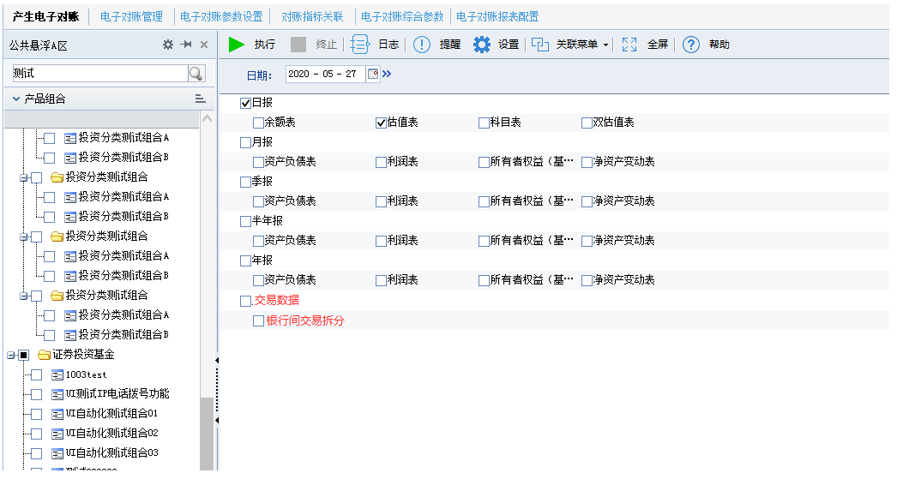
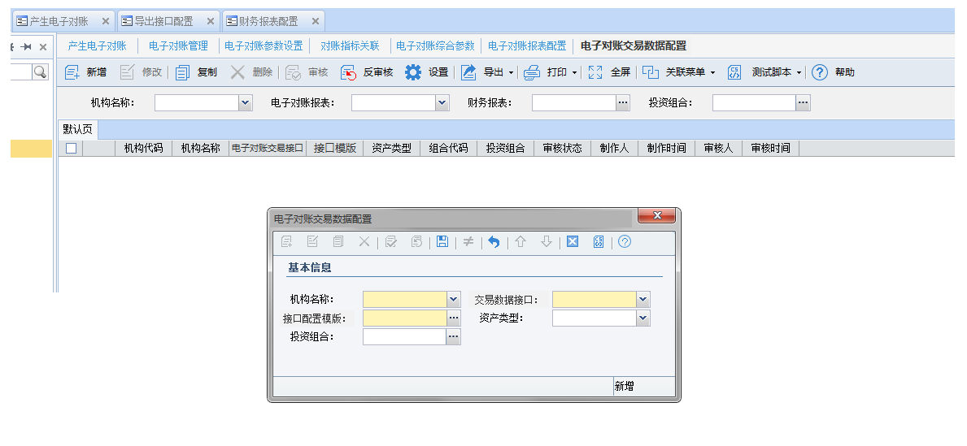
需求名称： | STORY88316华夏基金-MOM产品个性化需求——场外和银行间交易数据发送托管行 |  | 设计人 | 宋达萍
需求背景介绍 | 支持客户MOM产品将各子账的银行间及场外交易数据，通过深证通发送给托管行
需求目标 | 支持客户MOM产品将各子账的银行间及场外交易数据，通过深证通发送给托管行
需求功能点
序号 | 功能点 | 业务规则 |  |  | 附件
1 | /对账业务/产生电子对账/生成报文 | 一、【产生电子对账​】界面增加交易数据接口生成报文：“银行间交易拆分” 二、【电子对账管理】增加对应交易数据接口的数据，按系统现有规则处理。 1、【报文生成】界面，勾选组合、日期、业务，通过执行按钮，生成根据组合、日期、业务为区分的汇总报文；包含选择日期的全部业务流水。 2、在每个业务界面的【业务数据】标签页中查询出筛选条件内的所有未生成报文的业务流水，通过勾选一条或多条流水生成包含一条或者多条流水的报文（约定的接口格式报文）。 3、生成的报文在【报文管理】或者每个业务界面【已生成】标签页中查看。 |  |  | v4.5项目-电子对账管理功能规格说明书21.6.doc
 | /交易数据接口/电子对账交易数据接口配置/新增界面【电子对账交易数据配置】 | 三、新增界面【电子对账交易数据配置】（界面同电子对账报表配置相似） 1、新增set页维护字段：机构名称、交易数据接口、接口配置模版、资产类型、投资组合 机构名称：【关联机构设置】已审核数据 交易数据接口：银行间交易拆分（目前唯一​） ​ 接口配置模版：加载​【导出接口配置】​模版类型“深圳通交易数据接口”下数据 2、表单加载列：机构代码、机构名称、电子对账交易接口、接口配置模版、资产类型、组合代码、投资组合、审核状态、制作人、制作时间、审核人、审核时间。 四、【导出接口配置】新增模版类型“深圳通交易数据接口” 电子对账发送交易数据的接口模版将都维护在此模版类型下。 |  |  | 赢时胜电子对账功能清单.xlsx
 | /交易数据接口/交易数据接口/新增接口“银行间交易拆分” | “银行间交易拆分” 接口文件类型：A001 有估值那边提供完整取数逻辑：取T_D_AC_TRADE_IVT表中的业务数据 报文取值规则： 取T_D_AC_TRADE_IVT[投资交易数据表]，D_TRADE成交日期=‘业务日期’，C_PORT_CODE组合代码=‘基金代码’，C_MKT_CODE交易市场=‘银行间’的C_TD_NO成交编号 的数据。 母基金代码：取T_P_AB_PORT[产品基本信息]C_PORT_CODE组合代码=‘基金代码’的C_PORT_CODE_P上级组合 的数据 产生电子对账交易数据流程和优先级关系： 1、【电子对账参数设置】数据必须【关联组合设置】设置组合信息，否则无法产生报文。 2、【电子对账交易数据配置】“机构，接口，模版”（必填），“投资组合、资产类型”（非必填）可灵活设置区分。 数据优先级“机构<<资产类型<<投资组合” |  |  | 电子指令接口文档(管理人)A20.xls
开发建议

测试建议

